Long_Term_Avg
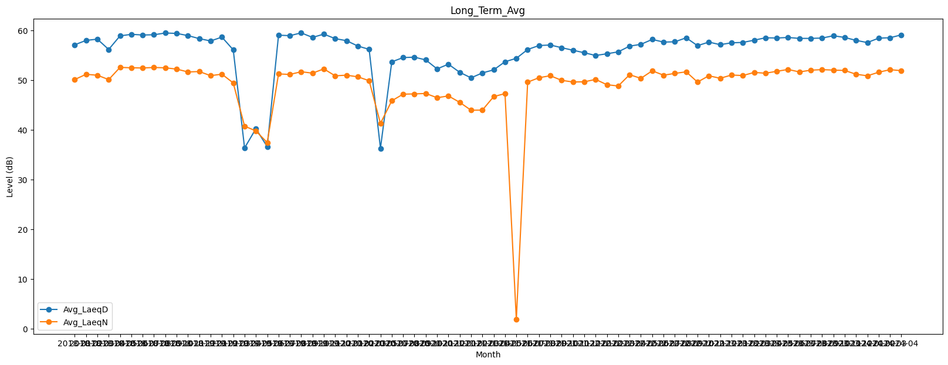
Date | Avg_LaeqD | Avg_LaeqN
2018-01 | 57.090398942 | 50.112402022
2018-02 | 57.970870294 | 51.158140108
2018-03 | 58.22363054 | 50.978168869
2018-04 | 56.156655469 | 50.099605688
2018-05 | 58.874987135 | 52.54872417
2018-06 | 59.194962476 | 52.472916208
2018-07 | 59.056715435 | 52.43117742
2018-08 | 59.106476717 | 52.533228172
2018-09 | 59.457611216 | 52.463595432
2018-10 | 59.373776636 | 52.21026189
2018-11 | 58.938436584 | 51.632697366
2018-12 | 58.328986406 | 51.717423368
2019-01 | 57.860793501 | 50.890791432
2019-02 | 58.633401962 | 51.188030545
2019-03 | 56.075955331 | 49.427901174
2019-04 | 36.366552538 | 40.749336579
2019-05 | 40.230066787 | 39.786074756
2019-06 | 36.630259491 | 37.454203115
2019-07 | 59.019809135 | 51.235091141
2019-08 | 58.925817334 | 51.137432874
2019-09 | 59.481441868 | 51.673900582
2019-10 | 58.572594775 | 51.394834608
2019-11 | 59.232833065 | 52.248559708
2019-12 | 58.33041259 | 50.85378835
2020-01 | 57.9152326 | 50.986184703
2020-02 | 56.84480542 | 50.655747158
2020-03 | 56.16976375 | 49.878281974
2020-05 | 36.3 | 41.3
2020-07 | 53.668788829 | 45.840173446
2020-08 | 54.521451933 | 47.171651585
2020-09 | 54.603379206 | 47.225056904
2020-10 | 54.050754177 | 47.314039167
2020-11 | 52.24690868 | 46.457051867
2020-12 | 53.194016324 | 46.81896677
2021-01 | 51.561474947 | 45.529117379
2021-02 | 50.450203302 | 43.946761044
2021-03 | 51.436336481 | 43.967262328
2021-04 | 52.055078342 | 46.683722383
2021-05 | 53.690382278 | 47.287233159
2021-06 | 54.370804654 | 1.9043497264
2021-07 | 56.144252716 | 49.585016455
2021-08 | 56.940930959 | 50.478605773
2021-09 | 57.046171687 | 50.875652093
2021-10 | 56.509143449 | 49.948249626
2021-11 | 55.99347701 | 49.619640856
2021-12 | 55.494100038 | 49.652767649
2022-01 | 54.943162092 | 50.136517135
2022-02 | 55.286656202 | 49.069206825
2022-03 | 55.674377317 | 48.817112031
2022-04 | 56.820972191 | 51.081907508
2022-05 | 57.181896224 | 50.348793057
2022-06 | 58.169660518 | 51.865464116
2022-07 | 57.63414959 | 50.981000381
2022-08 | 57.691369174 | 51.344592284
2022-09 | 58.494480004 | 51.65958347
2022-10 | 56.913995359 | 49.600999028
2022-11 | 57.633177753 | 50.869532474
2022-12 | 57.116939096 | 50.363927361
2023-01 | 57.488172489 | 51.013280352
2023-02 | 57.565496166 | 50.91340988
2023-03 | 58.013044731 | 51.535766716
2023-04 | 58.499054063 | 51.383014179
2023-05 | 58.455091731 | 51.762529917
2023-06 | 58.560165002 | 52.138998298
2023-07 | 58.374669086 | 51.632744727
2023-08 | 58.375921912 | 51.992684062
2023-09 | 58.442493613 | 52.097845889
2023-10 | 58.905902306 | 52.008040825
2023-11 | 58.565404598 | 51.932774444
2023-12 | 57.973726383 | 51.173024448
2024-01 | 57.540347349 | 50.86104369
2024-02 | 58.426298331 | 51.578544892
2024-03 | 58.508164897 | 52.09165385
2024-04 | 59.081368569 | 51.896385697

